設計書作り
1.どういう目的で作ったシステムなのか箇条書きで書いてください。

2.テーブル設計書の作成…
a.適当に課題に沿ったテーブルをManagement Studioで作ってください
(例)
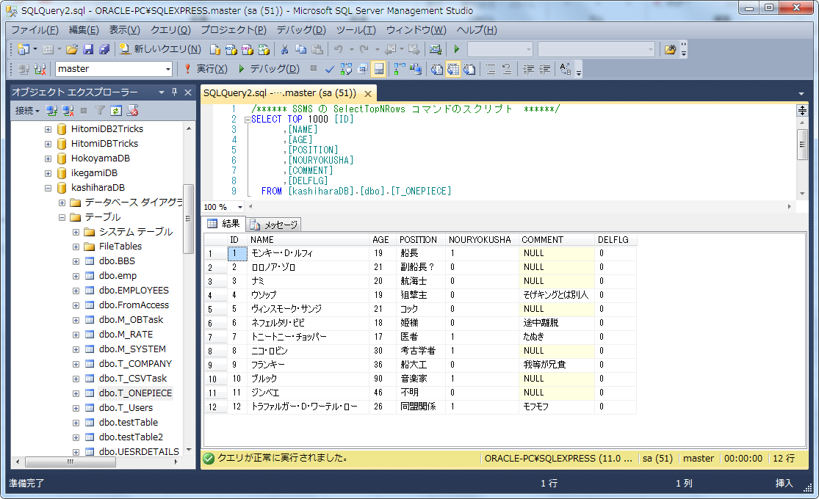

b.以下のツールを解凍して設計書を使ってください
\\SAMBASERVER\Public\★講習_2017\07.Documentサンプル\基本設計書（見本）\テーブル定義書自動作成ツール\a5m2_2.11.5_x86.zip
※使い方は柏原に聞いてください

3.画面機能作成書の作成
※これ位のレベル感で作ってください(最悪手書きでも良いです)
(例：一覧表示) | (例：登録画面)

5.画面遷移図の作り方
新規登録ボタン押下
一覧画面表示
新規登録画面
1.ログイン画面
2.メインメニュー
3.一覧画面

ログイン
登録ボタンor
戻るボタン押下
戻るボタン押下

終了ボタン押下
編集行押下

システム終了
編集ボタンor
削除ボタン or
戻るボタン押下

編集・削除画面

6.詳細設計書・単体テストについて
…各自Tricsでで作成した設計書を参考にしてください
(大雑把で良いです)

画像サンプル
名前 | 年齢 | 担当 | 能力者 | コメント
一覧表示

新規登録

名前

年齢

担当

能力者

コメント

